手提げ袋
手提げ袋
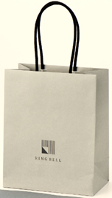 |  |  |  | 
カードタイプ専用 | リンベル（小） | リンベル（中） | リンベル（大縦） | リンベル（大横）
19.8㎝×15.9㎝×9㎝ | 31㎝×26㎝×11㎝ | 32㎝×32㎝×11㎝ | 44㎝×34㎝×18㎝ | 36㎝×45㎝×12㎝
カードタイプ封筒・ＢＯＸはこのサイズがお勧め | カタログギフトが丁度入る大きさです

熨斗種類
一般的な贈り物 | 紅白蝶結び
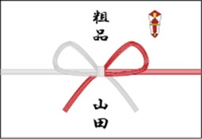 | 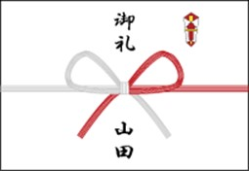 | 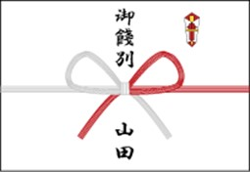 | 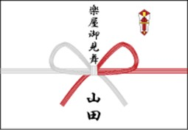 | 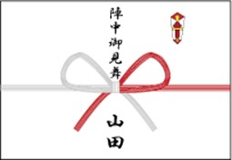
手土産 | 謝礼 | お別れ | 楽屋見舞い | 陣中見舞い
粗品、粗菓 | 御礼、寸志 | 御餞別、御礼 | 楽屋御見舞、 | 陣中御見舞
 |  |  | 御部屋御見舞、
 |  |  | 水屋御見舞
季節の御挨拶 | 紅白蝶結び
目上の方に季節のご挨拶をする時は「御伺い」の方を使用します。
残暑御見舞（御伺い）は8月の立秋からです。
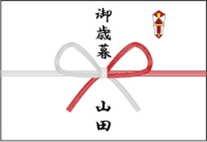 | 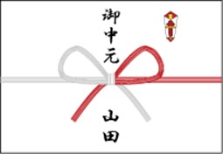 | 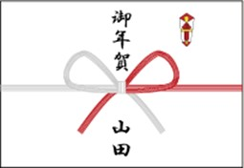
冬の御挨拶 | 夏の御挨拶 | 新年の御挨拶
御歳暮、 | 御中元、 | 御年賀
寒中御見舞、 | 暑中御見舞、
寒中御伺い | 暑中御伺い、
 | 残暑御見舞、
 | 残暑御伺い

その他のお祝い | 紅白蝶結び | 出産のお祝い | 紅白蝶結び
 |  | 蝶結びは、何度あっても良いお祝い事などに使用します。
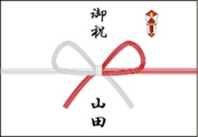 | 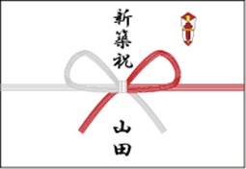 | 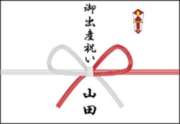 | 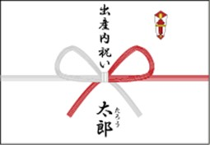
長寿のお祝い | 移転のお祝い | 出産のお祝い | 出産祝いのお返し
寿、御祝 | 新築祝、 | 御祝、 | 出産内祝い
長寿祝いのお返し | 引越御祝い | 御出産祝い
内祝 | 移転の祝いのお返し
学校行事のお祝い | 新築内祝い
御祝
行事祝いのお返し
内祝
一般のお祝い
御祝

弔事 | 白黒結び切り | ※弔事の時は熨斗はつきません。
結びきりは、繰り返す事をはばかられることに使用します。
仏式の「満中陰志」は関西で49日までに使います。
「志」は一般的に49日までに使います。
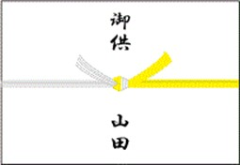 | 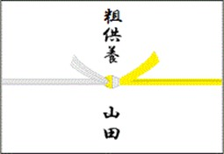 | 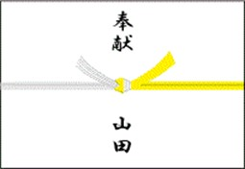 | 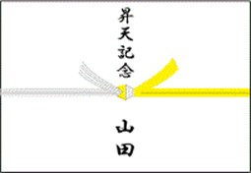
仏式 | 御供えのお返し | 神式 | キリスト教式
法要の御供え | 粗供養、志、 | 法要の御供え | 法要の御供え
御供、 | 満中陰志 | 奉献、御供 | 昇天記念
御仏前 |  | 御供えのお返し | 御供えのお返し
 |  | 偲び草、志 | 偲び草、志

結婚のお祝い | 紅白10本結び切り
主に結婚に関する行事に使用します。
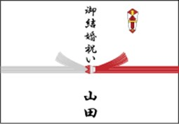 | 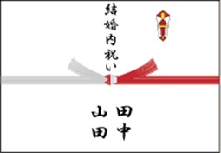 | 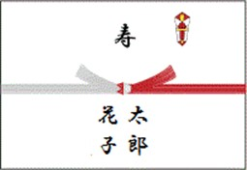
結婚のお祝い | 結婚のお祝いのお返し | ※当日、式場でお渡しするものです。
御祝、 | 内祝、 | 結婚のお祝いのお返し
御結婚祝い | 結婚内祝い | 寿
 | ※名入れは連名で「右側が新郎、左側が新婦」でお入れします。

お見舞 | 紅白５本結び切り
「御見舞」は病気・けが・災害に見舞われた方へ、「快気内祝」や「内祝」を御見舞を頂いた方へ、お世話になった病院の方へ「御礼」をお渡しします。
※あわび熨斗を外して「御見舞」の掛け紙として使用します。
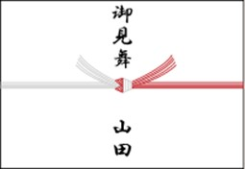 | 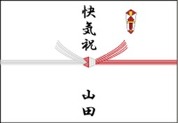 | 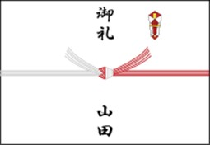
病気見舞い | 快気のお祝い | 病院等のお礼の時に使用します。 例えば、先生や看護婦さんなどへの贈り物に使います。
御見舞 | 快気祝、全快祝 | 謝礼
お見舞のお返し |  | 御礼
快気内祝い

